КП
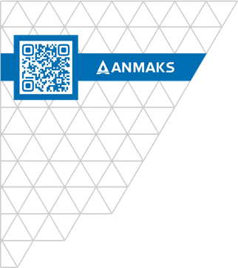
 |  |  |  | ООО «Торговый дом «АНМАКС» |  |  |  | Tел. / факс: +7 (495) 787-24-05
 |  |  |  | г. Москва, Зеленоград, |  |  |  | email: info@anmaks.ru
 |  |  |  | проезд № 4807, д. 1, стр. 1 |  |  |  | www.anmaks.ru

 |  |  | КОММЕРЧЕСКОЕ ПРЕДЛОЖЕНИЕ
 |  |  | № 2065 от 26.11.2024

 |  |  | Заказчик |  |  | ООО «Атриум»
 |  |  | Контактное лицо |  |  | Отдел снабжения
 |  |  | Телефон |  |  | 7 (912) 469-44-18, 7 (341) 262-06-86
 |  |  | e-mail |  |  | atrium-18@mail.ru
 |  |  | Номер извещения на ЭТП |  |  | 0131300036024000001

Здравствуйте!
Предлагаем рассмотреть приобретение следующих товаров, для закупки №0131300036024000001 Выполнение подрядных работ для муниципальных нужд по завершению реконструкции объекта «Реконструкция стадиона по адресу: Воронежская область,Эртильский район, г. Эртиль, пер.Садовый, 24б», победителем которой вы являетесь:

№ п/п | Наименование |  |  |  | Единица измерения |  | Кол-во | Цена | Сумма
1 | Лоток водоотводной пластиковый DN100 размером 1000х145х60 мм |  |  |  | шт |  | 80 | 350,00 | 28 000,00
2 | Лоток водоотводной пластиковый DN100 размером 1000х145х100 мм |  |  |  | шт |  | 80 | 420,00 | 33 600,00
3 | Лоток водоотводной пластиковый DN100 размером 1000х145х135 мм |  |  |  | шт |  | 80 | 470,00 | 37 600,00
4 | Лоток водоотводной пластиковый DN100 размером 1000х145х185 мм |  |  |  | шт |  | 86 | 520,00 | 44 720,00
5 | Решетка водоприемная для лотка DN100 штампованная стальная, нержавеющая, размером 1000х136х20 мм |  |  |  | шт |  | 327 | 1 650,00 | 539 550,00
6 | Пескоуловитель пластиковый для лотка DN100 размером 500х160х420 мм |  |  |  | шт |  | 1 | 1 800,00 | 1 800,00
7 | Крепеж для лотка водоотводного пластикового DN100 |  |  |  | шт |  | 653 | 60,00 | 39 180,00
 |  |  |  |  |  | Итого: |  |  | 724 450,00
 |  |  |  |  |  | В т.ч. НДС (20%): |  |  | 144 890,00
Цены указаны в рублях с учетом НДС.

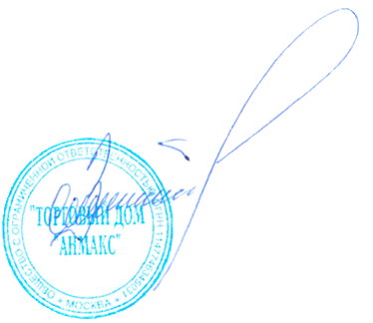
 | Условия оплаты: | по согласованию сторон
 | Срок изготовления: | в наличии
 | Условия отгрузки: | доставка до объекта Заказчика Воронежская область, г.Эртиль |  |  |  |  |  |  | 35 000,00

Генеральный директор ООО "ТД "АНМАКС" |  |  |  |  |  |  |  | С.И. Зелизко

Исполнитель:
Артем Гуц
+7 (495) 489-25-25 (доб. 103)
+7 (916)259-42-00
a.guts@anmaks.ru
www.anmaks.ru

